상품제안서
이지 BK 미니 파우치 | 상품코드: F03045

 |  |  |  |  |  |  | 02-412-0044 | www.easy1.co.kr
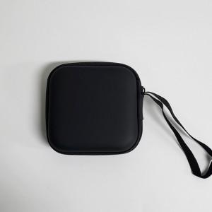 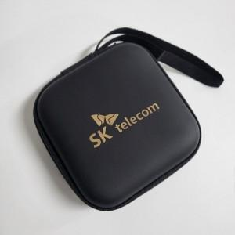 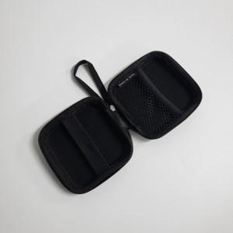

【상세/제작정보】 | 원가진행

【인쇄/포장옵션】 | 레이저 / 벌크

【공급단가】 | 수량 | 100~ | 300~ | 500~ | 1,000~ | 3,000~
*VAT별도 | 단가 | 1,400원 | 1,280원 | 1,250원 | 1,230원 | 1,200원

【상품 URL】 | http://www.easy1.co.kr/src/goods_detail.php?gdno=3045

